TG102SE
Danh sách thiết bị không bảo hành

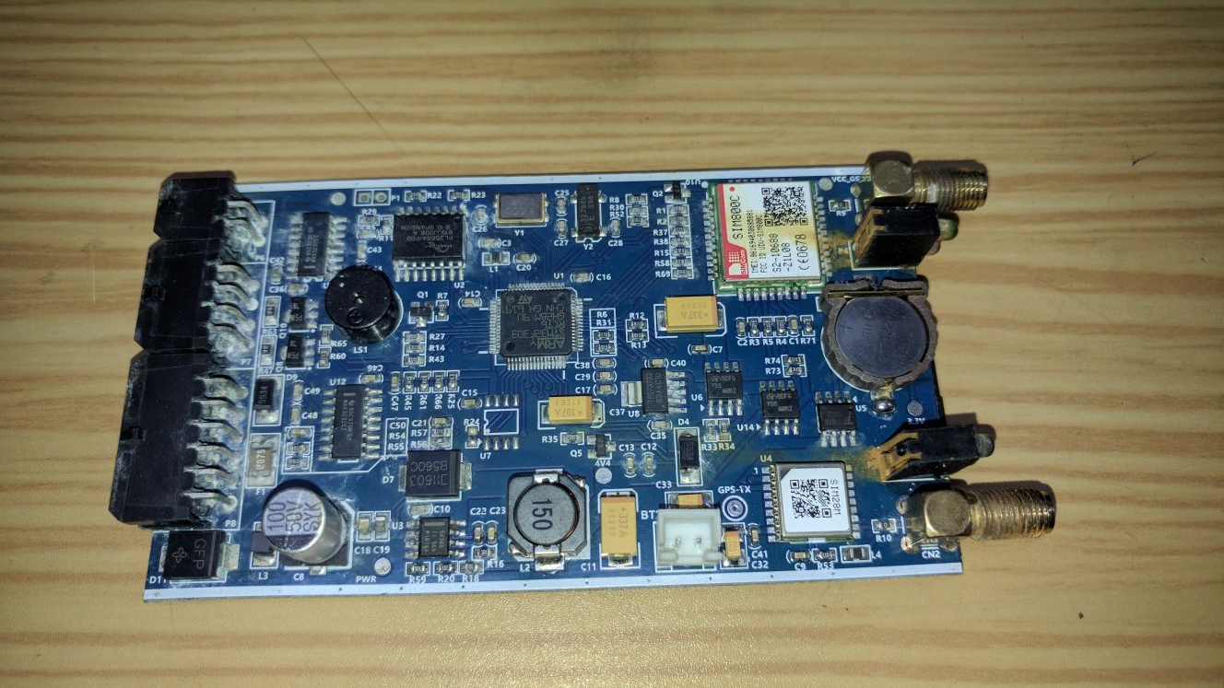
STT | Thông tin thiết bị |  |  |  |  |  |  |  |  | Nguyên nhân không bảo hành | Hình ảnh | Kết Quả | Nhân Viên BH | Ghi chú
 | Đại lý | Ngày nhận | Ngày trả | Model | IMEI hoặc S/N | Phụ kiện | Có BH | Ghi chú | Thông tin cấu hình thiết bị (ID, IP, Port)
1 | Vietglobal | 20/12/2017 | 22/12/2017 | TG102SE | 861694030885881 |  | Còn BH |  |  | Thiết bị bị oxi hóa,hỏng MCU,IC nguồn,module GSM. Không bảo hành |  | Khách đồng ý trả phí thay thế | Thể
2
3
4
5
6
7

